図1 抽出
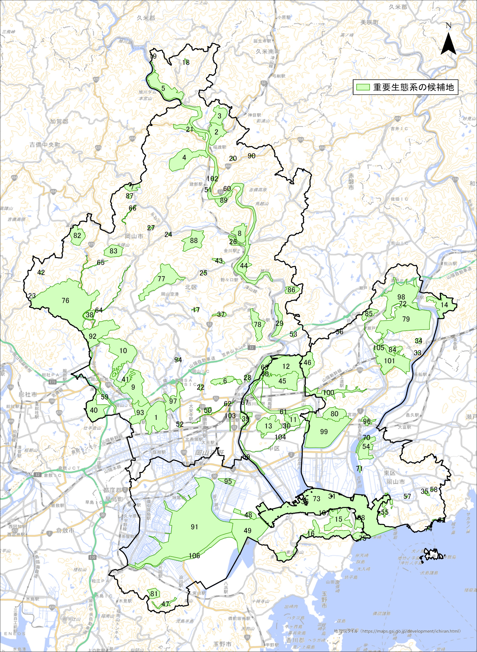

※図中の数字は、表2、表4中の地図番号を示す

図1 重要生態系の位置概略 ※国土地理院地図（https://maps.gsi.go.jp/）をもとに岡山市作成

